YouTube Analytics
썸네일 | 비디오 ID | 제목 | 공개상태 | 길이 | 게시일 | 조회수 | 노출수 | 클릭률 | 시청시간 (분) | 평균 시청시간 (초) | 평균 조회율 (%)
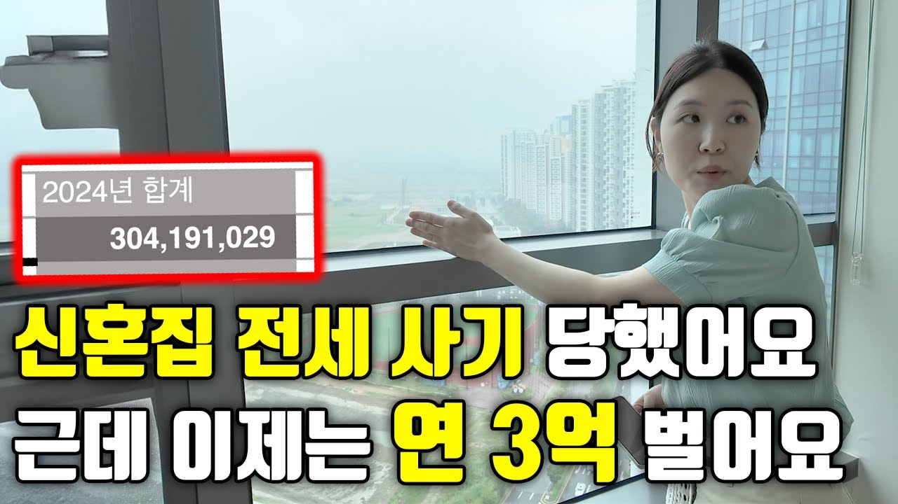 📷 | MNDICwtk-60 | 전세 사기 당하고, 연 3억 버는 구조 만든 35살 | 공개 | 13:42 | 2025년 07월 22일 19시 06분 | 374 | 6,899 | 4.81 | 729 | 149 | 18.16
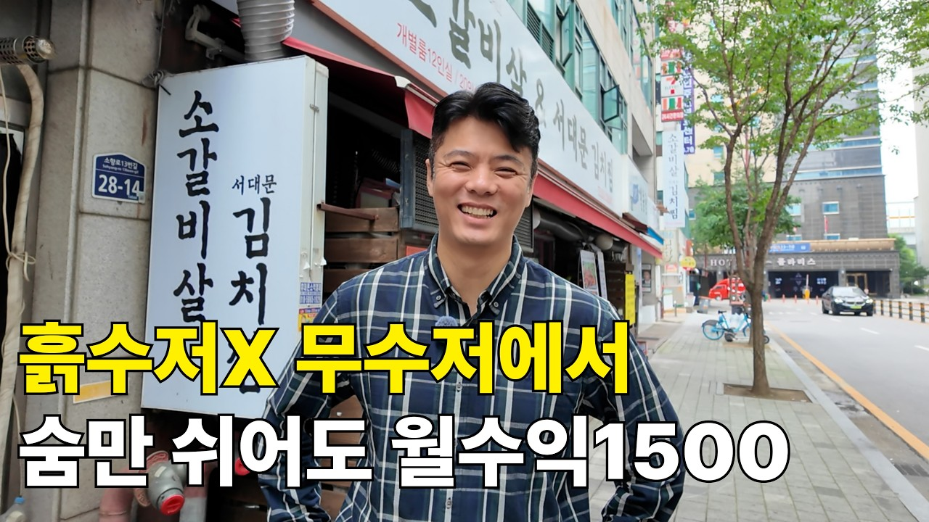 📷 | LPRi6MMlYao | "흙수저요? 저는 그냥 수저가 없었어요" 자동수익 월 1500만원 받게 된 무수저 (키다리 | 공개 | 14:55 | 2025년 07월 13일 18시 00분 | 549 | 9,828 | 4.72 | 1,434 | 159 | 17.77
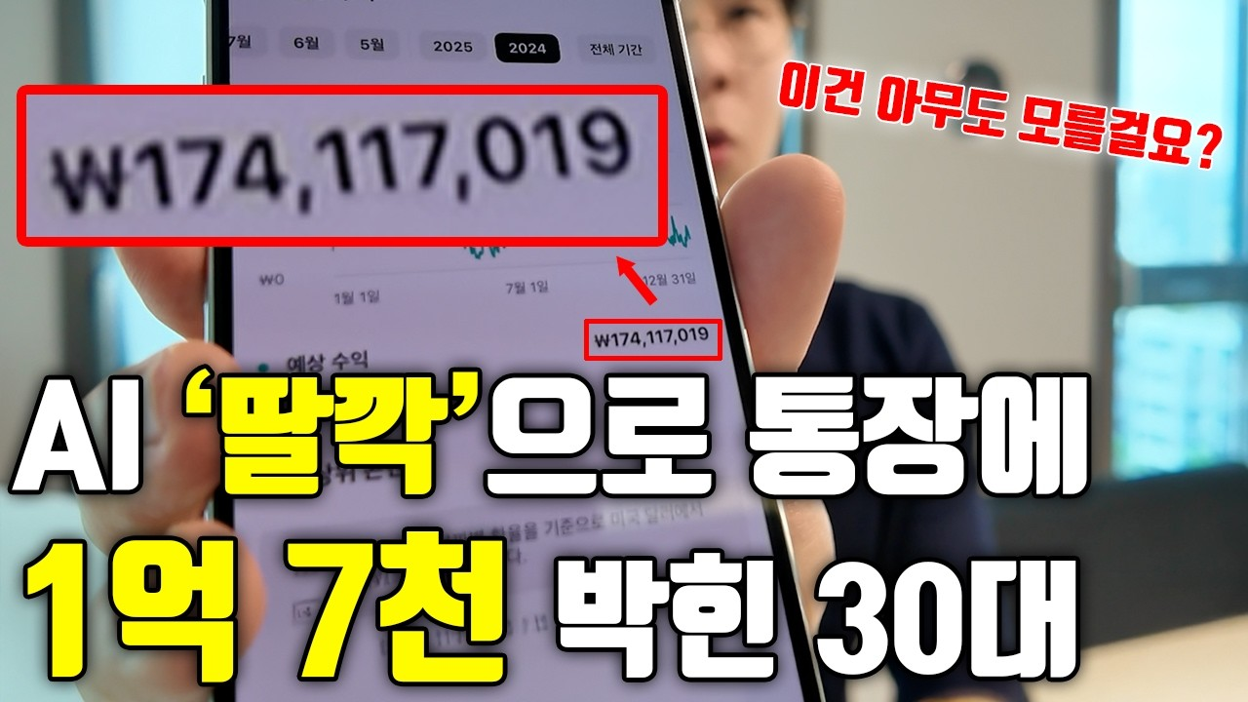 📷 | EYtFebNa5CQ | 제가 몰래 쓰던 기능, 싹 다 공개합니다 (1억 7천 수익 인증) | 공개 | 15:28 | 2025년 07월 12일 16시 13분 | 1,405 | 17,394 | 6.53 | 3,191 | 137 | 14.79

